Лист4
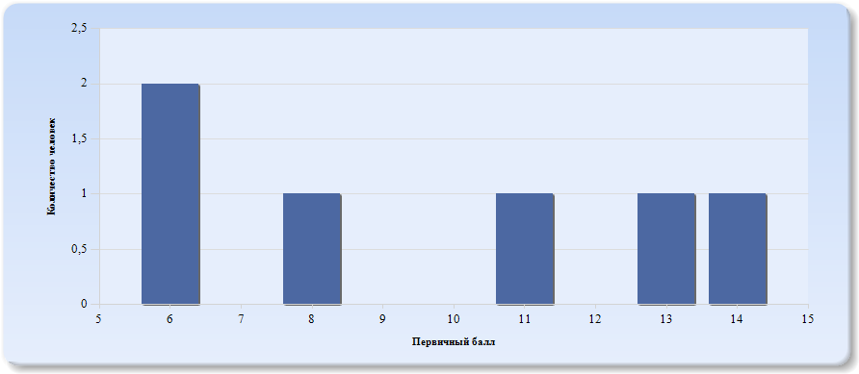
Гистограмма первичных баллов по образовательной организации ВПР Обществознание (7-й класс)

Лист5
 | Гистограмма первичных баллов по образовательной организации КР Обществознание (9-й класс)
 | 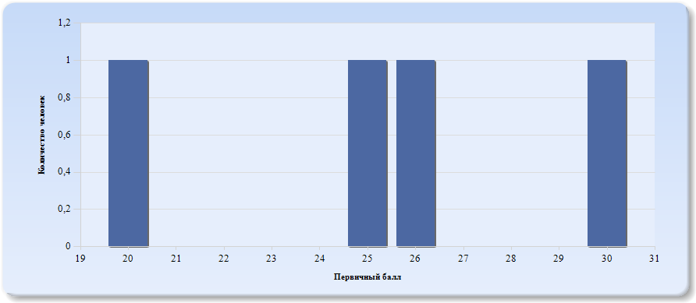
 | Нормальное распределение характеризуется следующими свойствами: симметричность относительно центра (среднего арифметического), медиана и мода должны быть равны среднему арифметическому. Ненормальные распределения требуют исследования контекстных факторов.

Таблица 2.Обществознание
Основные статистические показатели по предмету Обществознание, в разрезе классов школы
Класс |  | Количество участников, получивших отметку "2" | Количество участников, получивших отметку "3" | Количество участников, получивших отметку "4" | Количество участников, получивших отметку "5"
ВПР - 7 |  | 3 | 3 | 0 | 0
КР - 9 |  | 0 | 1 | 3 | 0

Лист6
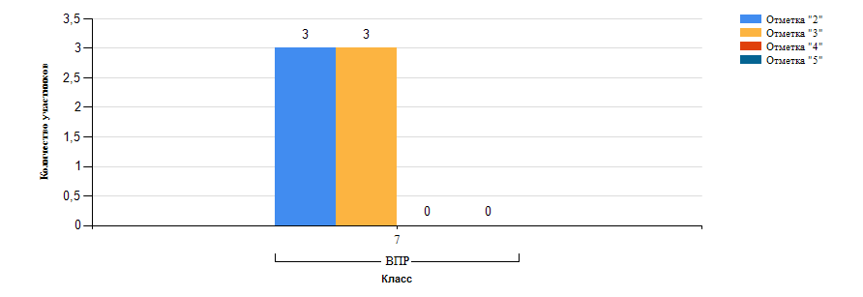
Гистограмма распределения участников ВПР-7 Обществознание по группам результатов

Лист7
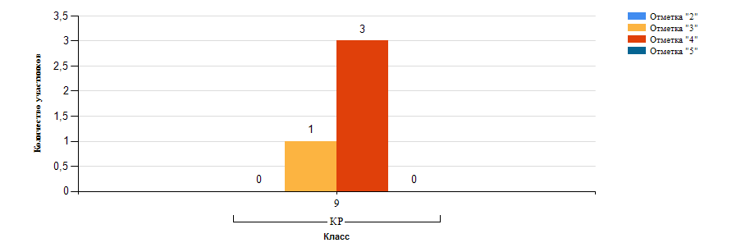
Гистограмма распределения участников КР-9 Обществознание по группам результатов

Лист8
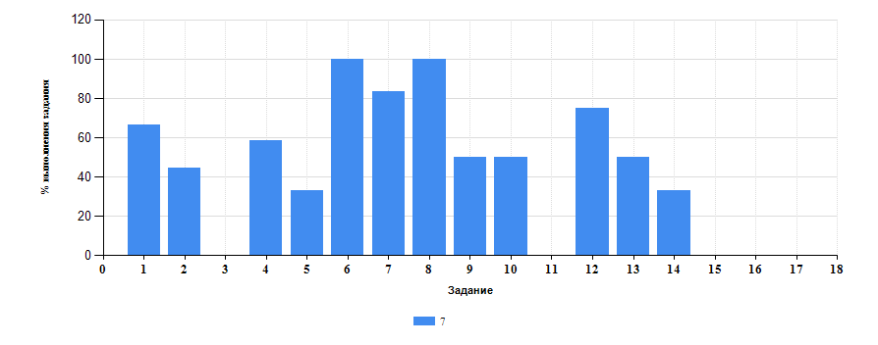
 | Таблица 3.Обществознание
 | Класс | Количество участников | Минимальный первичный балл | Максимальный первичный балл | Медиана первичных баллов | Среднее арифметическое первичных баллов
 | 7 | 6 | 6 | 14 | 8 | 9.67
 | 9 | 4 | 20 | 30 | 25 | 25.25

Достижение планируемых результатов ВПР по предмету Обществознание
Выполнение заданий ВПР-7 по предмету Обществознание (в % от числа участников и максимального балла)

Лист9
Таблица 4.Класс 7.Обществознание

 | Номер задания |  | Задание | % по школе | Класс | % по классу
 | 1 |  | (1(1)) Приобретение теоретических знаний и опыта применения полученных знаний и умений для определения собственной активной позиции в общественной жизни, для решения типичных задач в области социальных отношений, адекватных возрасту обучающихся, межличностных отношений, включая отношения между людьми различных национальностей и вероисповеданий, возрастов и социальных групп; развитие социального кругозора и формирование познавательного интереса к изучению общественных дисциплин; | 66.67 | 7 | 66.67
 | 10 |  | (5(3)) Использовать знания о биологическом и социальном в человеке для характеристики его природы; характеризовать и иллюстрировать конкретными примерами группы потребностей человека; приводить примеры основных видов деятельности человека; различать экономические, социальные, политические, культурные явления и процессы общественной жизни;Наблюдать и характеризовать явления и события, происходящие в различных сферах общественной жизни. | 50 | 7 | 50
 | 11 |  | (6) Приобретение теоретических знаний и опыта применения полученных знаний и умений для определения собственной активной позиции в общественной жизни, для решения типичных задач в области социальных отношений, адекватных возрасту обучающихся, межличностных отношений, включая отношения между людьми различных национальностей и вероисповеданий, возрастов и социальных групп; развитие социального кругозора и формирование познавательного интереса к изучению общественных дисциплин. | 0 | 7 | 0
 | 12 |  | (7(1)) Освоение приемов работы с социально значимой информацией, ее осмысление; развитие способностей обучающихся делать необходимые выводы и давать обоснованные оценки социальным событиям и процессам; развитие социального кругозора и формирование познавательного интереса к изучению общественных дисциплин. | 75 | 7 | 75
 | 13 |  | (7(2)) Находить, извлекать и осмысливать информацию различного характера, полученную из доступных источников (фотоизображений), систематизировать, анализировать полученные данные; применять полученную информацию для соотнесения собственного поведения и поступков других людей с нормами поведения, установленными законом. | 50 | 7 | 50
 | 14 |  | (8) Приобретение теоретических знаний и опыта применения полученных знаний и умений для определения собственной активной позиции в общественной жизни, для решения типичных задач в области социальных отношений, адекватных возрасту обучающихся, межличностных отношений, включая отношения между людьми различных национальностей и вероисповеданий, возрастов и социальных групп; развитие социального кругозора и формирование познавательного интереса к изучению общественных дисциплин. | 33.33 | 7 | 33.33
 | 15 |  | (9(1)) Умение осознанно использовать речевые средства в соответствии с задачей коммуникации; владение устной и письменной речью, монологической контекстной речью. | 0 | 7 | 0
 | 16 |  | (9(2)) Анализировать несложные практические ситуации, связанные с гражданскими, семейными, трудовыми правоотношениями; в предлагаемых модельных ситуациях определять признаки правонарушения, проступка, преступления; исследовать несложные практические ситуации, связанные с защитой прав и интересов детей, оставшихся без попечения родителей; | 0 | 7 | 0
 | 17 |  | (9(3)) Находить, извлекать и осмысливать информацию правового характера, полученную из доступных источников, систематизировать, анализировать полученные данные; применять полученную информацию для соотнесения собственного поведения и поступков других людей с нормами поведения, установленными законом. | 0 | 7 | 0
 | 2 |  | (1(2)) В модельных и реальных ситуациях выделять сущностные характеристики и основные виды деятельности людей, объяснять роль мотивов в деятельности человека; Выполнять несложные практические задания по анализу ситуаций, связанных с различными способами разрешения межличностных конфликтов; Выражать собственное отношение к различным способам разрешения межличностных конфликтов. | 44.44 | 7 | 44.44
 | 3 |  | (2) Использовать знания о биологическом и социальном в человеке для характеристики его природы; характеризовать и иллюстрировать конкретными примерами группы потребностей человека; приводить примеры основных видов деятельности человека; различать экономические, социальные, политические, культурные явления и процессы общественной жизни. | 0 | 7 | 0
 | 4 |  | (3(1)) Освоение приемов работы с социально значимой информацией, ее осмысление; развитие способностей обучающихся делать необходимые выводы и давать обоснованные оценки социальным событиям и процессам; развитие социального кругозора и формирование познавательного интереса к изучению общественных дисциплин | 58.33 | 7 | 58.33
 | 5 |  | (3(2)) Находить, извлекать и осмысливать информацию различного характера, полученную из доступных источников (фотоизображений), систематизировать, анализировать полученные данные; применять полученную информацию для соотнесения собственного поведения и поступков других людей с нормами поведения, установленными законом | 33.33 | 7 | 33.33
 | 6 |  | (3(3)) Находить, извлекать и осмысливать информацию различного характера, полученную из доступных источников (фотоизображений), систематизировать, анализировать полученные данные; применять полученную информацию для соотнесения собственного поведения и поступков других людей с нормами поведения, установленными законом | 100 | 7 | 100
 | 7 |  | (4) Использовать знания о биологическом и социальном в человеке для характеристики его природы; характеризовать и иллюстрировать конкретными примерами группы потребностей человека; приводить примеры основных видов деятельности человека; различать экономические, социальные, политические, культурные явления и процессы общественной жизни. | 83.33 | 7 | 83.33
 | 8 |  | (5(1)) Понимание основных принципов жизни общества, основ современных научных теорий общественного развития; формирование основ правосознания для соотнесения собственного поведения и поступков других людей с нравственными ценностями и нормами поведения, установленными законодательством Российской Федерации, убежденности в необходимости защищать правопорядок правовыми способами и средствами, умений реализовывать основные социальные роли в пределах своей дееспособности; | 100 | 7 | 100
 | 9 |  | (5(2)) Развитие социального кругозора и формирование познавательного интереса к изучению общественных дисциплин | 50 | 7 | 50

 |  | Выполнение заданий ВПР-7 по предмету Обществознание (в % от числа участников и максимального балла) в разрезе групп учащихся разного уровня подготовки
 |  | 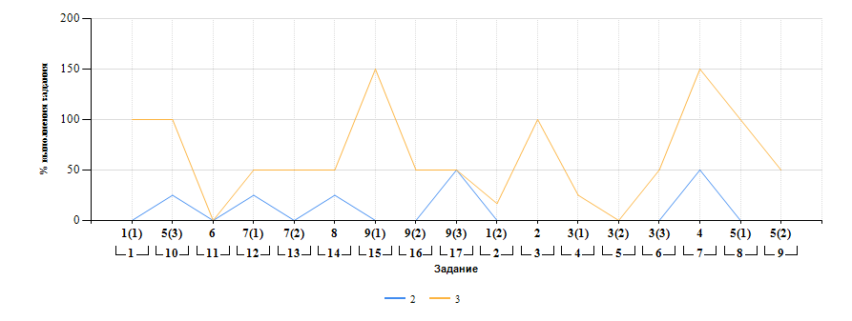

Лист10
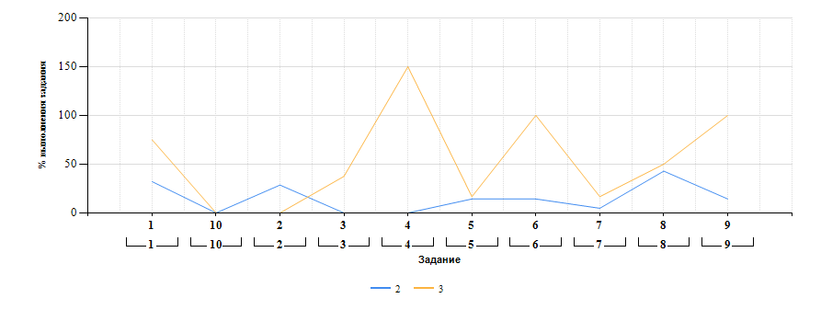
Выполнение заданий ВПР-8 по предмету Обществознание (в % от числа участников и максимального балла) в разрезе групп учащихся разного уровня подготовки

